Jasmine
Link tham khảo:
https://www.htmlgoodies.com/beyond/javascript/js-ref/testing-dom-events-using-jquery-and-jasmine-2.0.html
https://labs.septeni-technology.jp/technote/jasmine-jquery/

 | Cách code:
 | 1 | Import lib jasmine
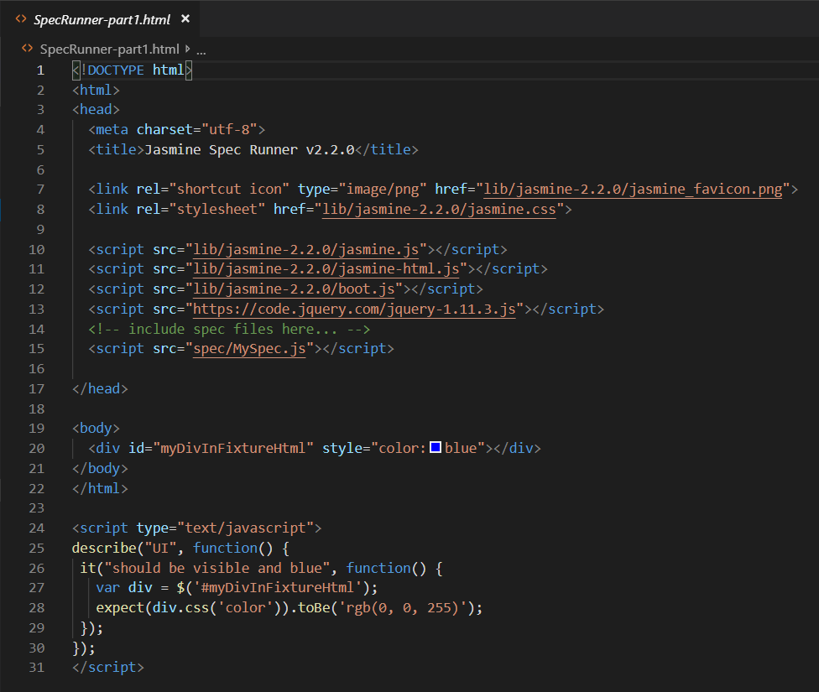

 | 2 | Tạo test case:
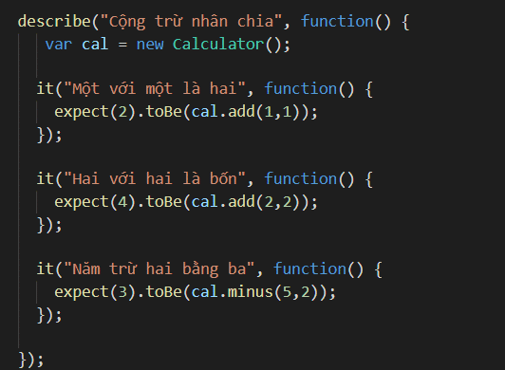

 | 3 | Run Junit

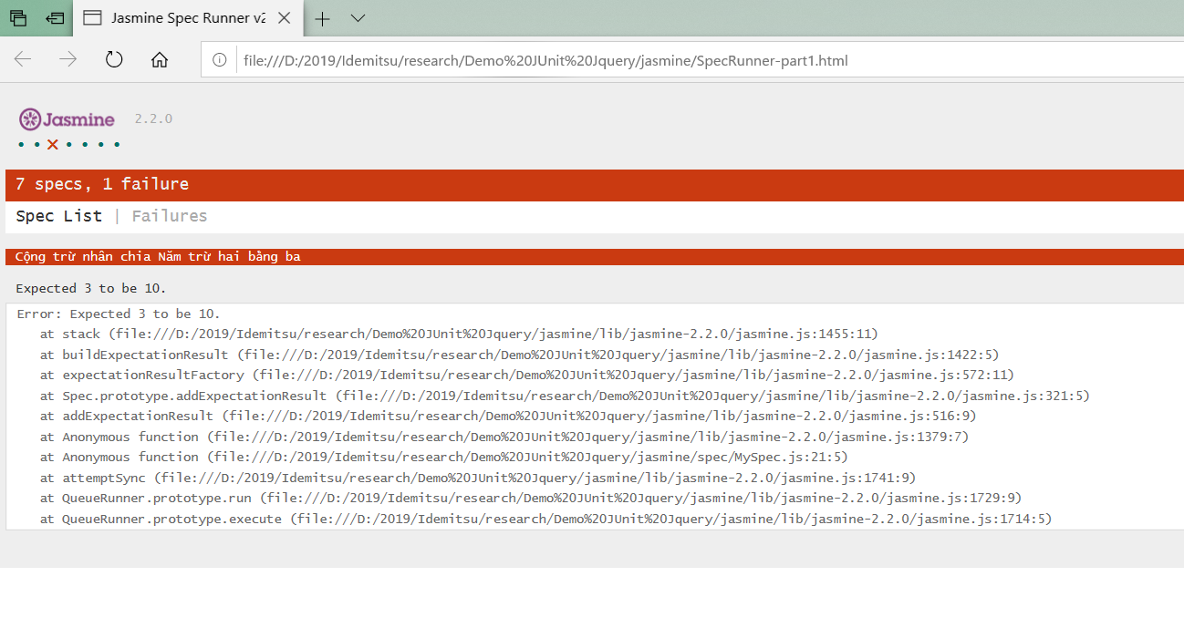

Tham khảo demo : Demo JUnit Jquery\jasmine

QUnit
Link tham khảo:
https://qunitjs.com/

 | Tương tự jasmine :
 | 1 | Import lib Qunit

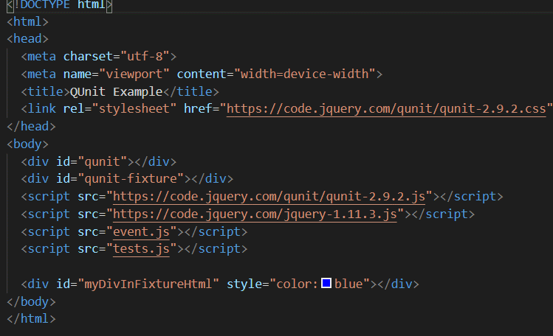

 |  | 2 | Tạo test case:
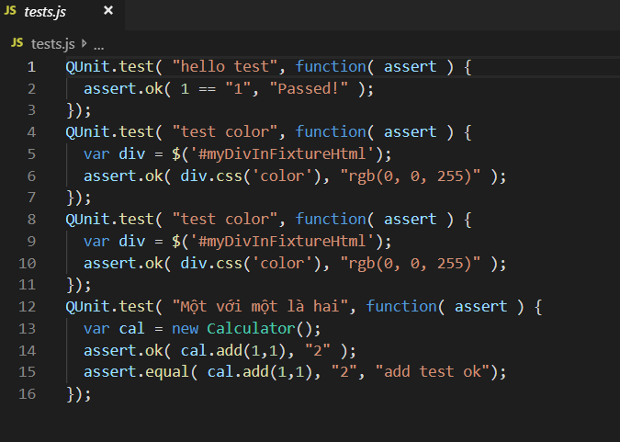

 | 3 | Run Junit

Tham khảo demo : Demo JUnit Jquery\Qunit

